关系图
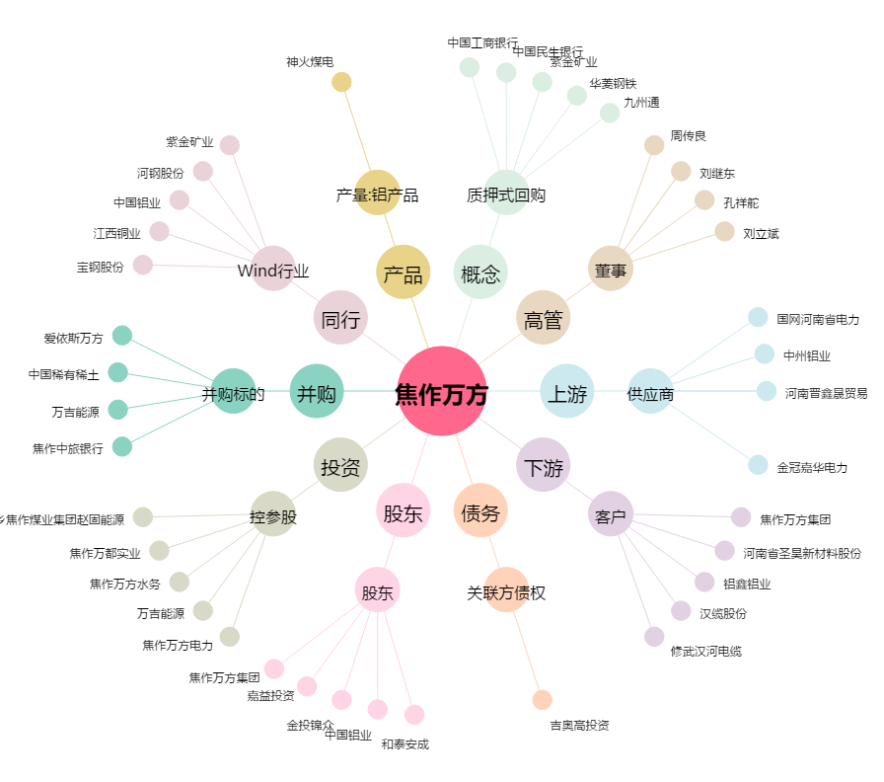
焦作万方[000612.SZ] - 关系概览图

